Sistemas de Información
 |  | Formato de Pruebas Sistemas de Información |  |  |  |  |  |  | Código formato: PGTI-09-04 Versión 2.0
 |  |  |  |  |  |  |  |  | Código documento: PGTI-09 Versión 2.0
 |  |  |  |  |  |  |  |  | Página 1 de 1
Fecha de diligenciamiento |  |  | 2026-02-10 |  |  | Número de solicitud
Sistema de Información y/o aplicativo |  |  | AGROSOFT |  |  | Número historia (en el caso que aplique)
Nombre Servidor de Pruebas |  |  |  |  |  | IP Servidor de Pruebas
EJECUCIÓN DE PRUEBAS
No | Fecha de la prueba | Número de iteración | Módulo, funcionalidad o componente a probar | Descripción de la prueba | Tipo de prueba | Resultado obtenido | Estado de la prueba | Funcionario que realiza la prueba | Dependencia del funcionario que realiza la prueba | Observaciones y/o Anexos
1 | 2026-02-06 | RF1 | Iniciar Sesion | 1. ingresar al sistema, 2. Ingresar Nombre de Usuario, 3. Ingresar Contraseña, 4,Click Ingresar | Seguridad | Iniciar Sesion Completada con Éxito | Exitosa | Juliana Tique Ortiz | No Aplica | 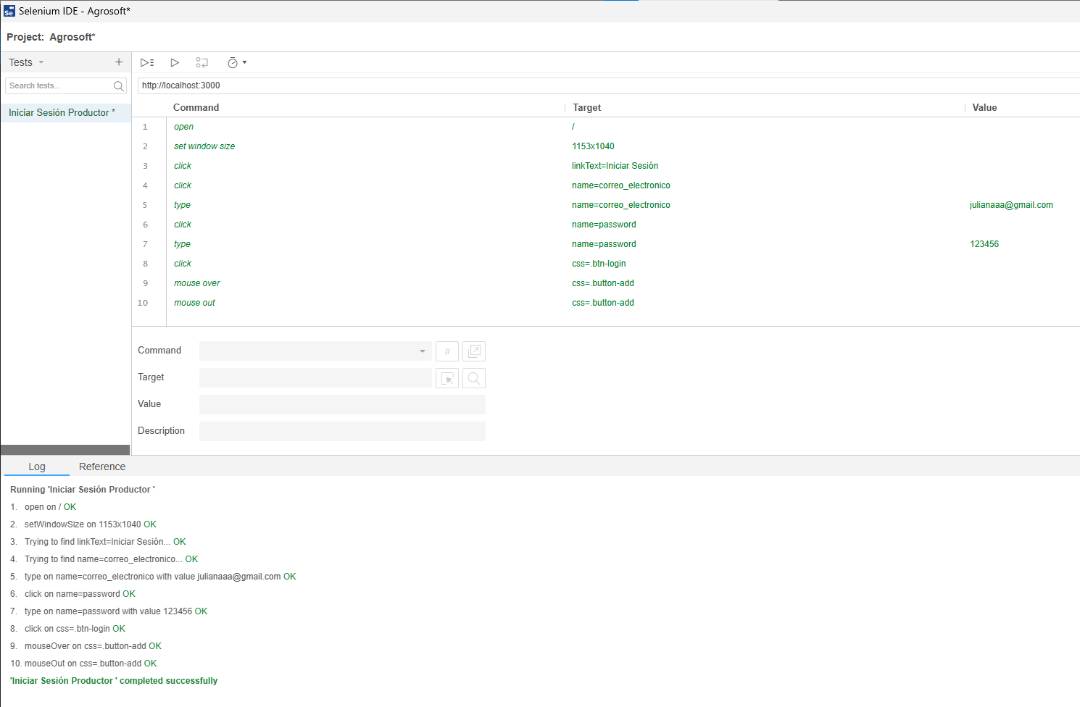
2 | 2026-02-06 | RF2 | Registrar Usuario | 1. ingresar al sistema, 2. ingresar nombre de usuario, 3. ingresar correo electronico, 4. establecer contraseña, 5.digitar numero de documento 6.seleccionar Rol | Integración | Registra Usuario Completada con Éxito | Exitosa | Juliana Tique Ortiz | No Aplica | 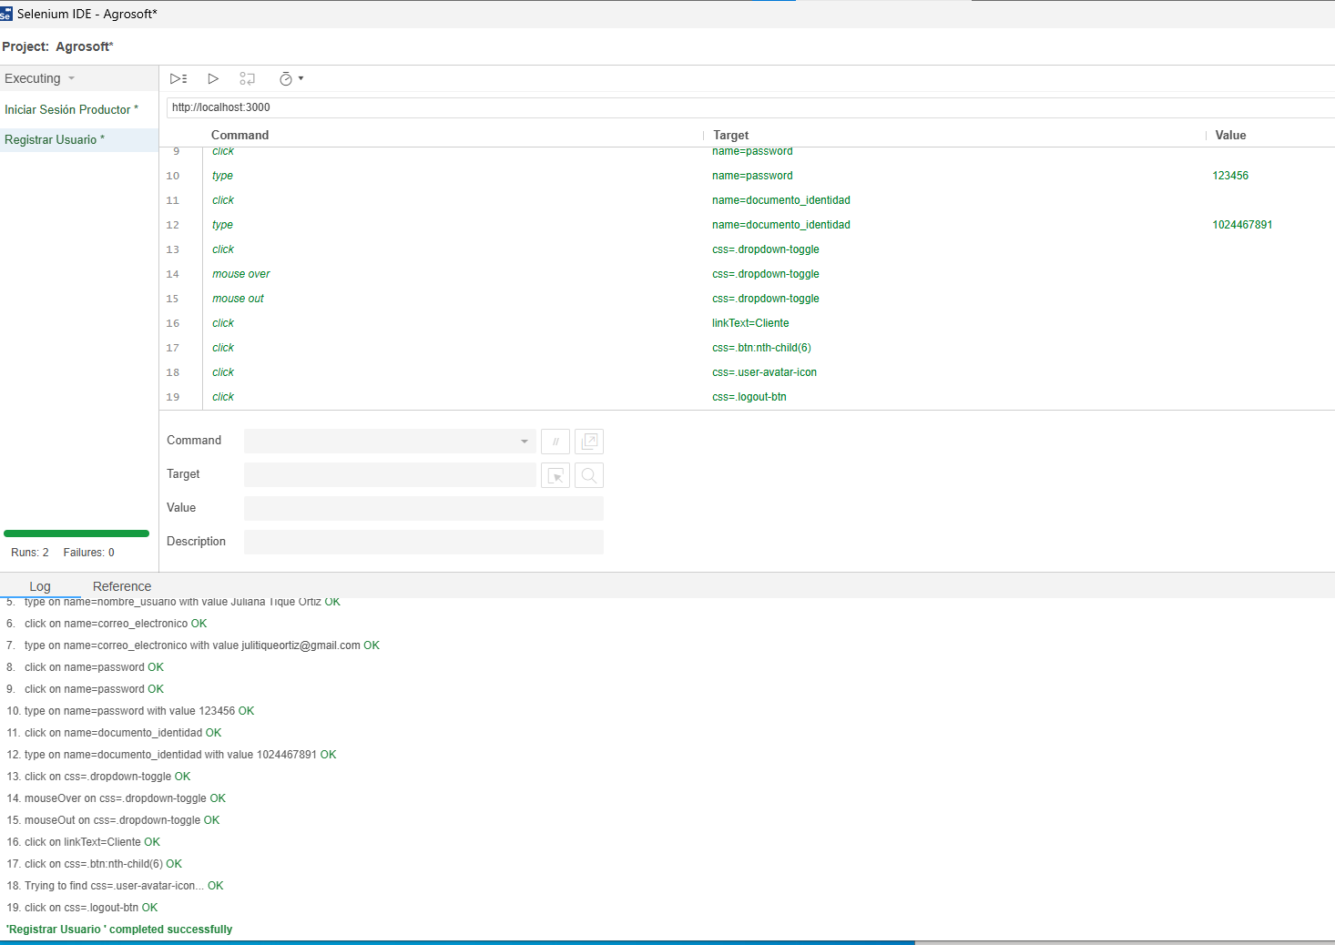
3 | 2026-02-06 | RF3 | Editar Usuario | 1. Modificacion de información el usuario, 2. rol de usuario | Regresión | Editar Usuario Completada con Exito | Exitosa | Juliana Tique Ortiz | No Aplica | 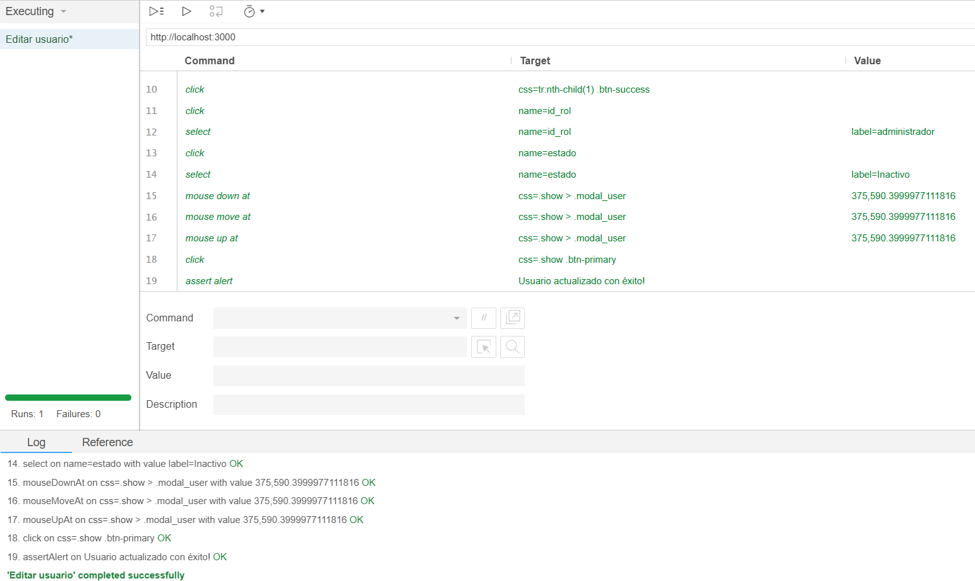
4 | 2026-02-07 | RF4 | Eliminar Usuario | 1. Modificacion el estado del usuario de activo a inactivo, 2.Eliminar de la tabla del adminitsador, 3.Usuario permanecera en la base de datos como inactivo | Regresión | Eliminar Usuario Completada con Exito | Exitosa | Juliana Tique Ortiz | No Aplica | 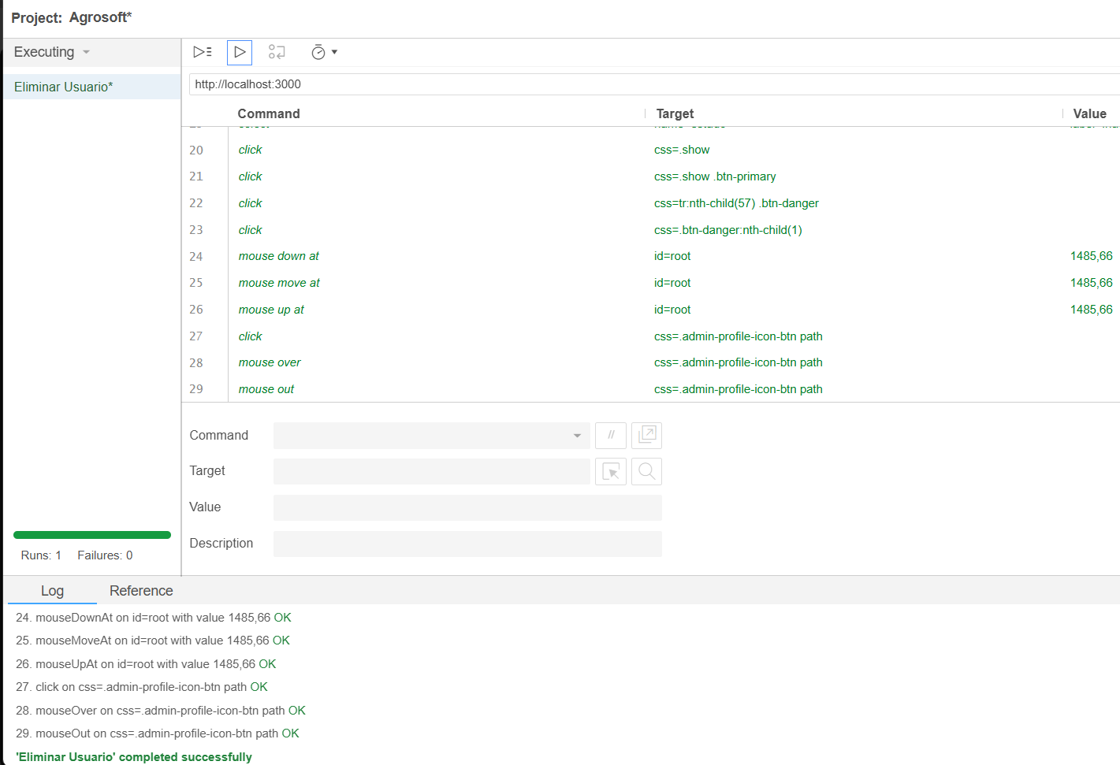
5 | 2026-02-07 | RF5 | Crear Producto | 1.Ingresar nombre de productos 2. Categoria/tipo 3.Descripcion del producto 4. Precio unitario ($) 5.Unidad de medida 6.Cantidad disponible 7.Imagen del producto | Aceptación | Crear Producto Completada con Éxito | Exitosa | Juliana Tique Ortiz | No Aplica | 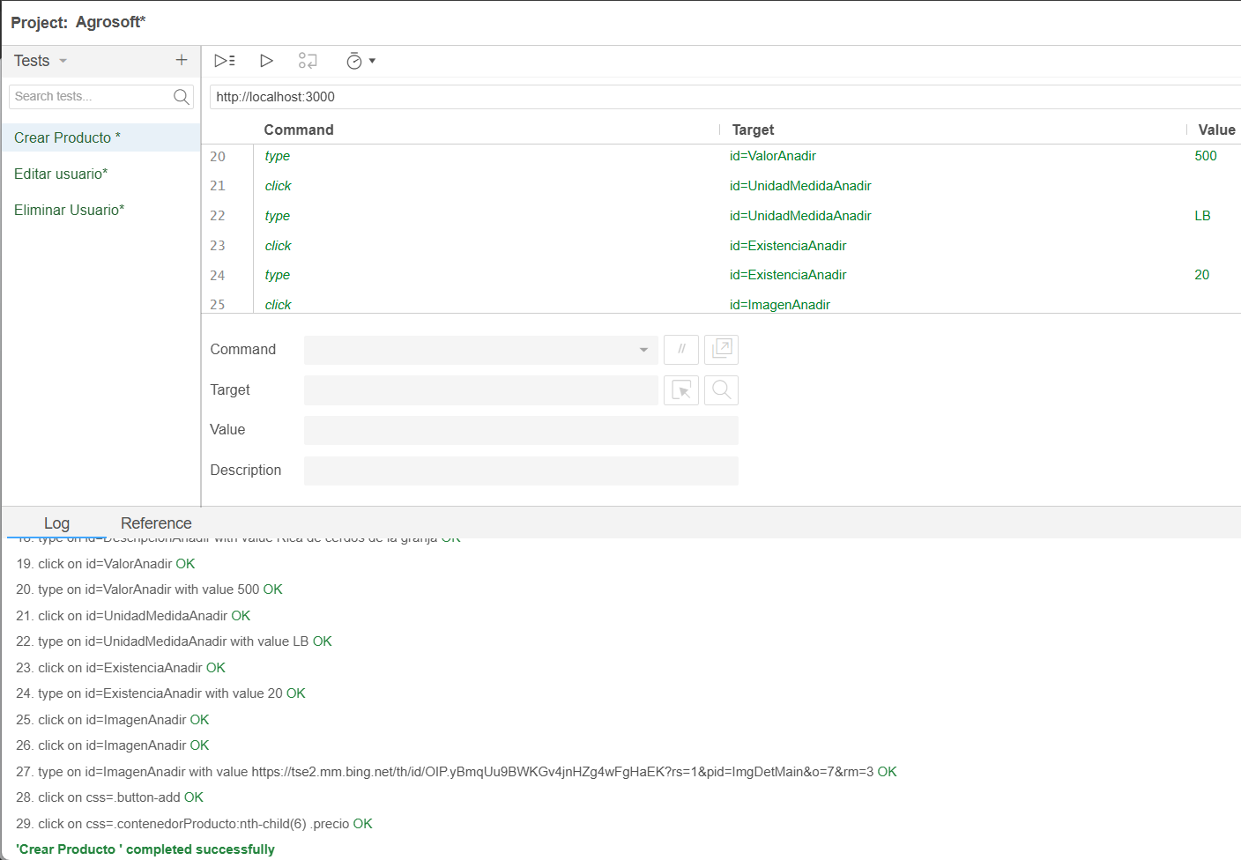
6 | 2026-02-07 | RF6 | Ver Producto | visualizar el productos con sus respecticas caracteristicas 1.Nombre de productos 3.Descripcion del producto 4. Precio unitario ($) 5.Unidad de medida 6.Cantidad disponible 7.Imagen del producto | Unitaria | Ver Producto Completada con Exito | Exitosa | Juliana Tique Ortiz | No Aplica | 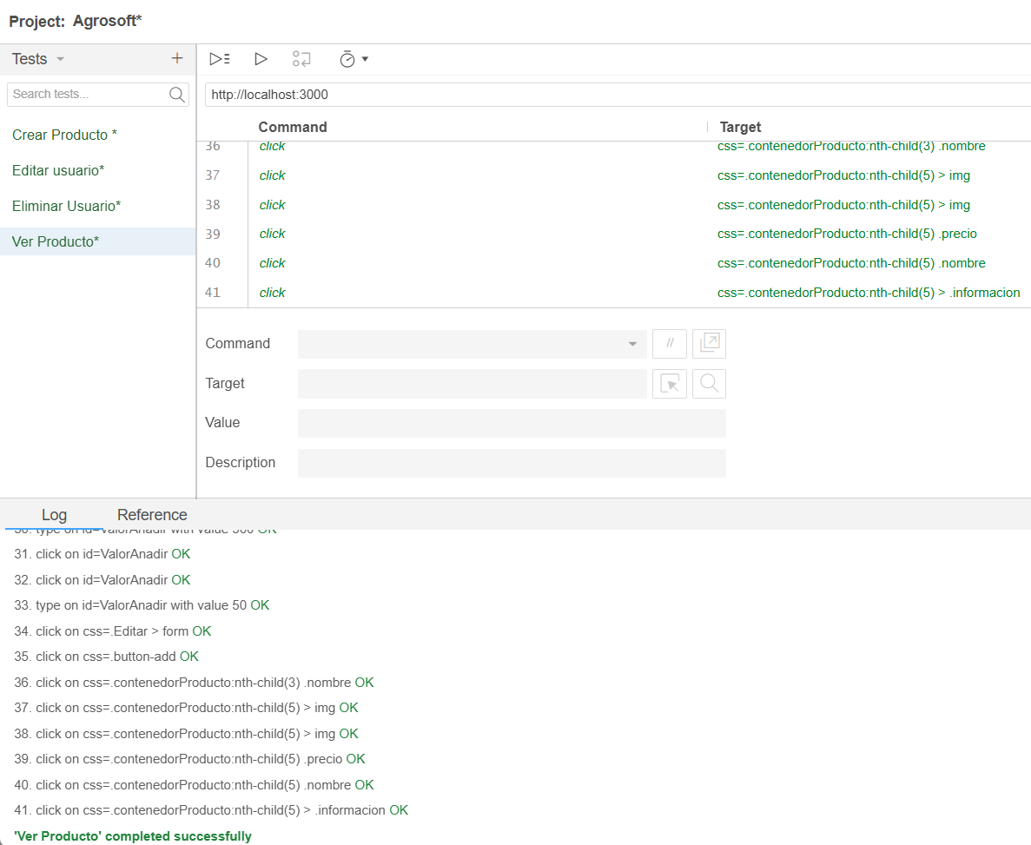
9 | 2026-02-07 | RF9 | editar producto | visualizar prodcutos y modificar la infomación de los productos 1. cantidad 2.precio | Integración | editar producto completada con éxito | Exitosa | Derek saavedra castañeda | No aplica
10 | 2026-02-07 | RF10 | Eliminar prodcuto | vizualizar el producto con sus caracteristicas 2. dar en el boton "eliminar" 3.rectificar la eliminacion del prodcuto en el apartado "mis productos" | Integración | Eliminar producto exitoso | Exitosa | Derek saavedra castañeda | No aplica | 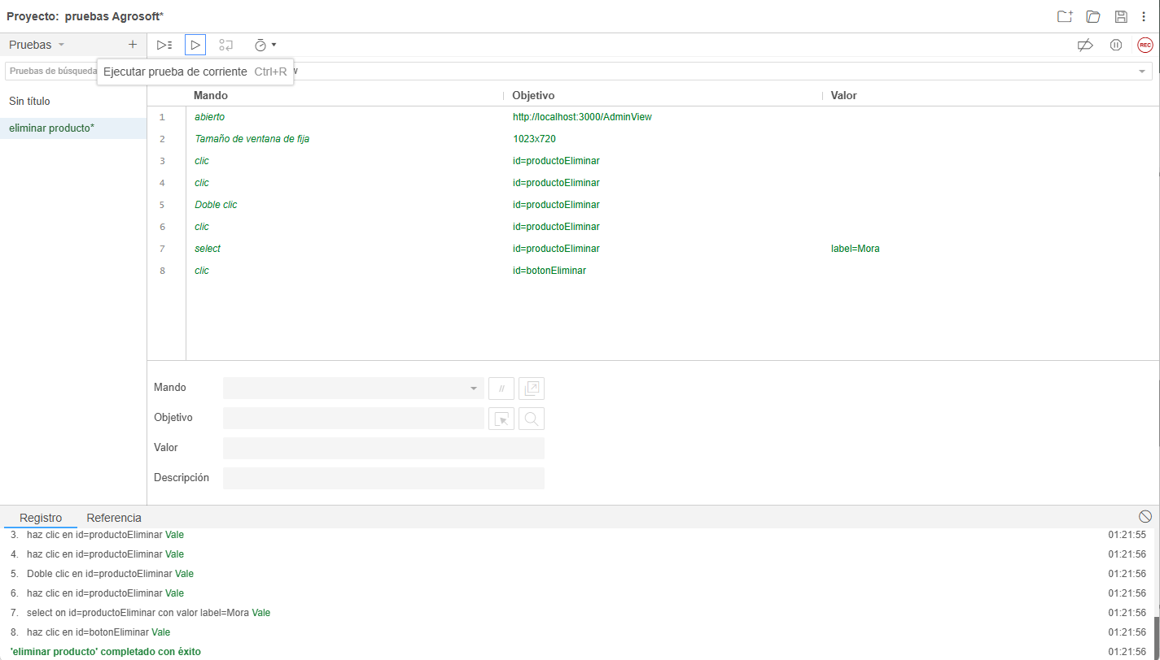
11 | 2026-02-07 | RF11 | Ver detalles de pedido | vizualizar pedidos con sus respectivas especificaciones como lo son 1.dirección 2. total 3. nombre de cliente 4.estado de pedido | Integración | Ver detalles pedidos exitoso | Exitosa | Derek saavedra castañeda | No aplica | 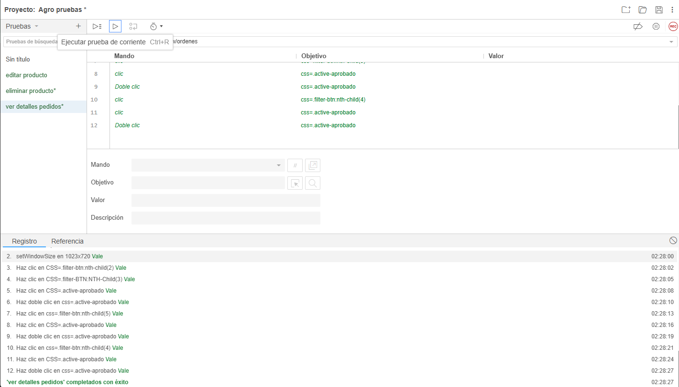
12 | 2026-02-07 | RF12 | Actualizar estado de pedidos | visualizar pedidos y en el apartado "estado" cambiar y actualizar el estado de los pedidos 1."entregado" 2."pendiente" 3."procesando" 4."enviado" | Integración | Actualizar estado de pedidos exitoso | Exitosa | Derek saavedra castañeda | No aplica | 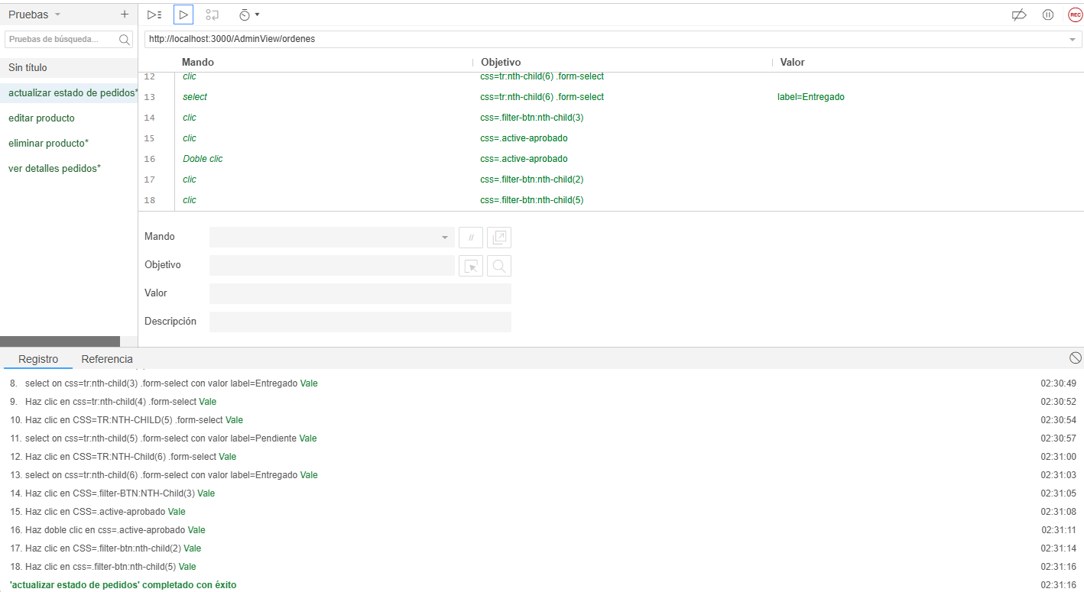
13 | 2026-02-07 | RF13 | Ver pedidos | vizualizar registro de pedidos hechos con anterioridad que muestren 1. metodo de pago 2.valor total 3.cantidad 4. fecha de entrega 5. estado del pedido | Integración | Ver historial de pedidos exitoso | Exitosa | Derek saavedra castañeda | No aplica | 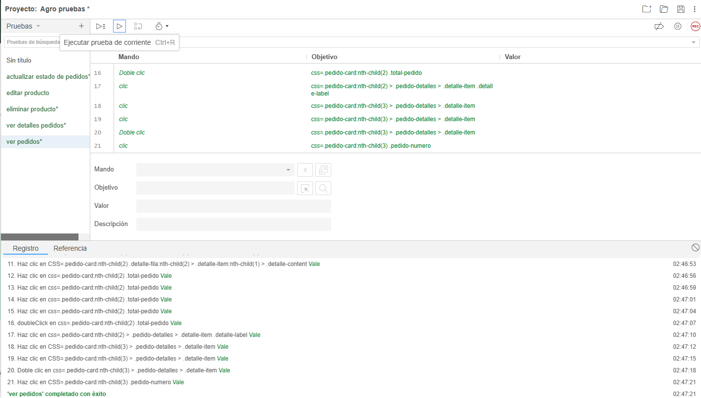
14 | 2026-02-07 | RF14 | crear pedido | formalizar un pedido con los productos previamente escogidos y guardados en carrito de compras 2.llenar el formulario 3. confirmar compra | Integración | Crear pedido exitoso | Exitosa | Derek saavedra castañeda | No aplica | 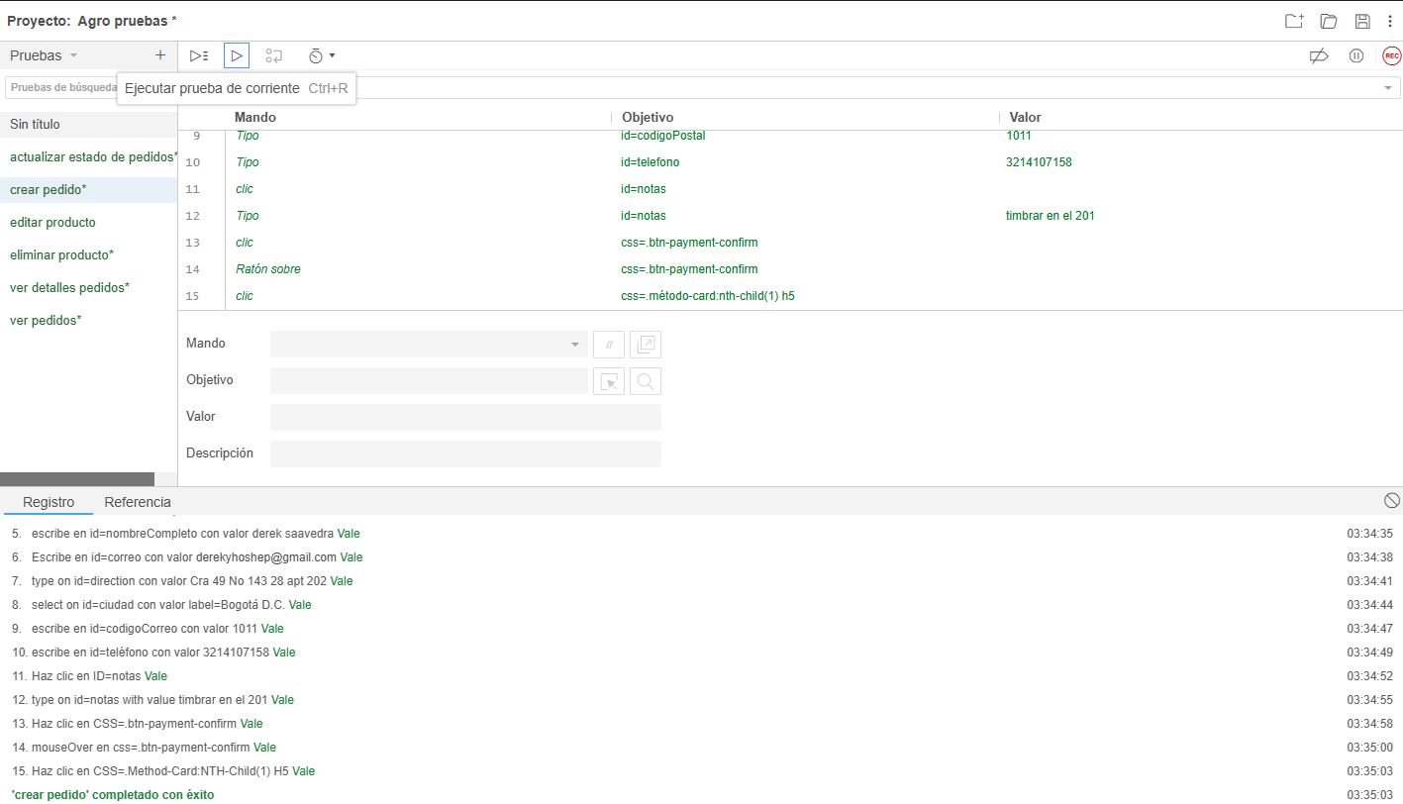
15 | 2026-02-08 | RF15 | Añadir productos al carrito de compras | 1.Agregar productos al carrito de compras para seleccionar los articulos a comprar. 2. Oprimir botón "Agregar al carrito" | Aceptación | Agregar producto al carrito exitoso | Exitosa | Johan Ochoa Lozano | No Aplica | 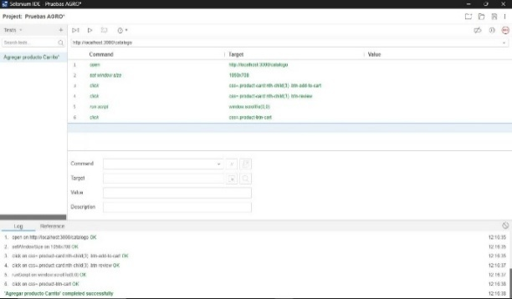
16 | 2026-02-08 | RF16 | Ver carrito de compras | Revisar los productos seleccionados para verificar las cantidades, precio y subtotal. 2. Oprimir botón icono carrito de compras. | Aceptación | Ver carrito de compras exitoso | Exitosa | Johan Ochoa Lozano | No Aplica | 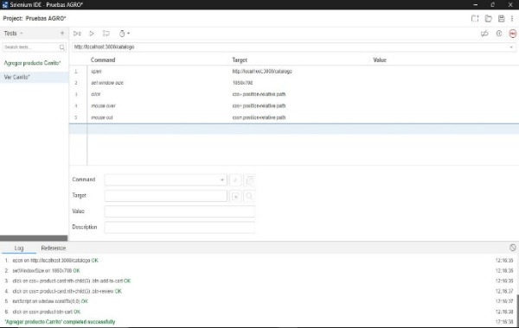
17 | 2026-02-08 | RF17 | Editar cantidad de productos en el carrito de compras | Modificar la cantidad de un producto que ya se encuentra en el carrito de compras. 2. Oprimir botones de suma y resta. | Aceptación | Modificar cantidades de producto en el carrito exitoso. | Exitosa | Johan Ochoa Lozano | No Aplica | 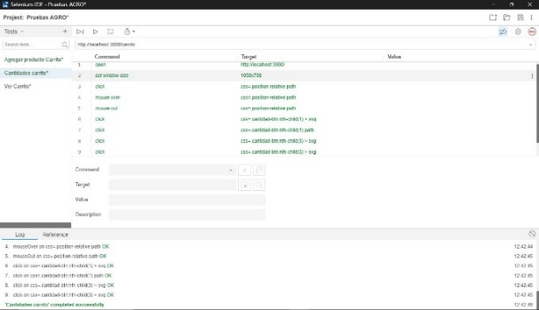
18 | 2026-02-08 | RF18 | Eliminar productos del carrito de compras | Remover o descartar un producto que se encuentra en el carrito de compras. 2. Oprimir boton "Eliminar". | Aceptación | Eliminar producto del carrito exitoso. | Exitosa | Johan Ochoa Lozano | No Aplica | 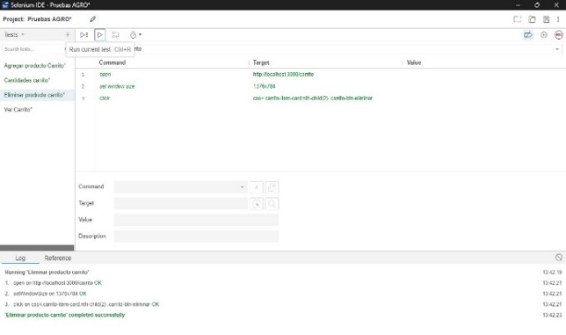
19 | 2026-02-08 | RF19 | Crear descuentos y ofertas | 1. seleccionar el producto 2. ingresar el procentaje del descuento 3. dar en el boton "crear" para q se aplique | Integración | crear descuentos y ofertas exitoso | Exitosa | Derek saavedra castañeda | No aplica | 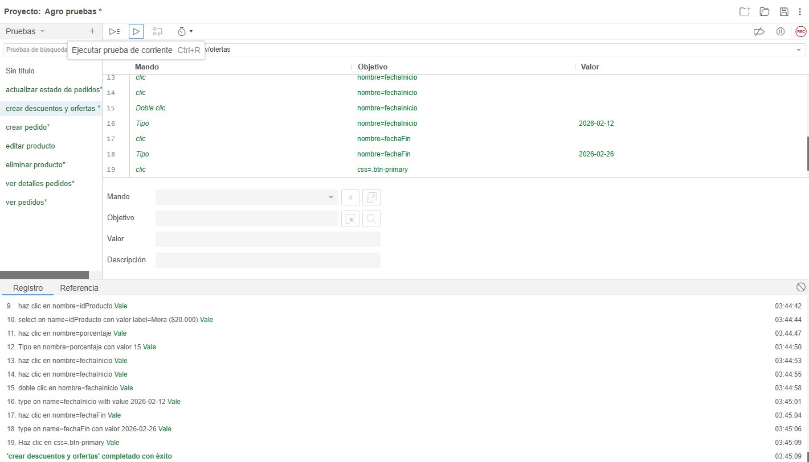
20 | 2026-02-08 | RF20 | editar descuentos y ofertas | 1. seleccionar el descuento 2. dar en el boton "editar" 3. agregar cambios 4. guardar y actualizar la oferta modificada | Integración | editar descuentos y ofertas exitosa | Exitosa | Derek saavedra castañeda | No aplica | 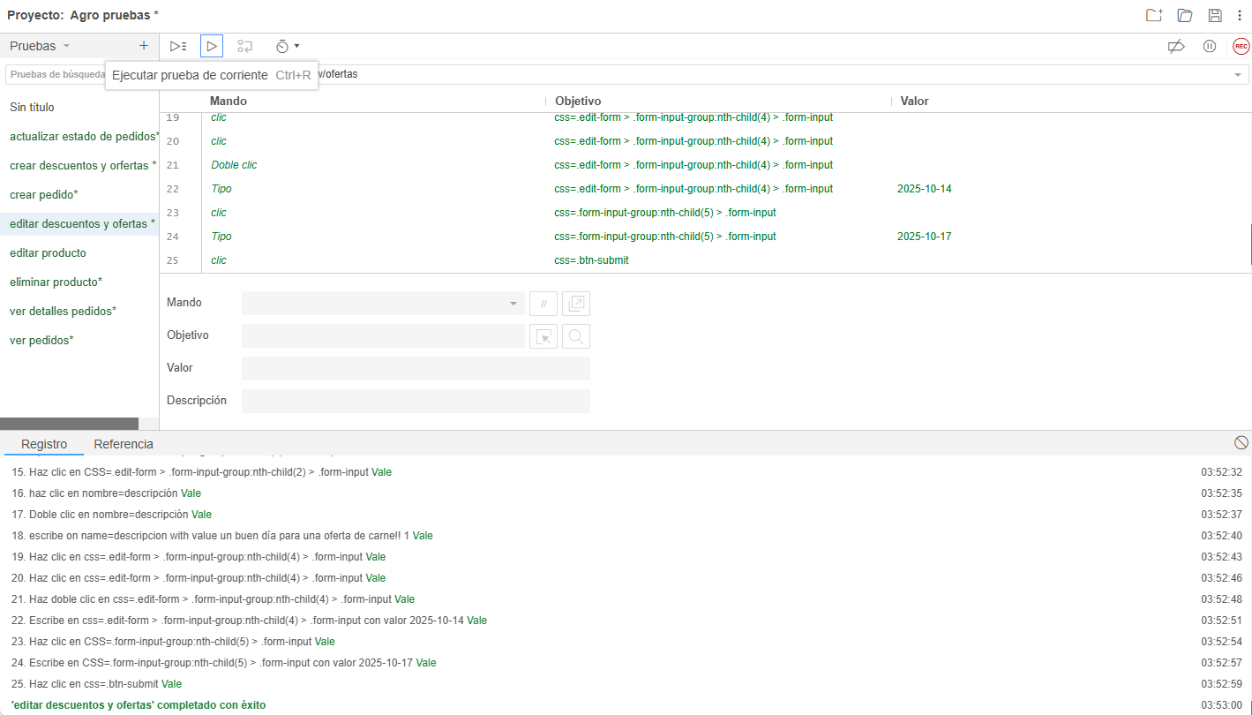
21 | 2026-02-08 | RF21 | Ver descuentos y ofertas | ver el listado de descuentos y ofertas | Aceptación | ver descuentos y ofertas' completed successfully | Exitosa | Duvier olmos | No aplica | 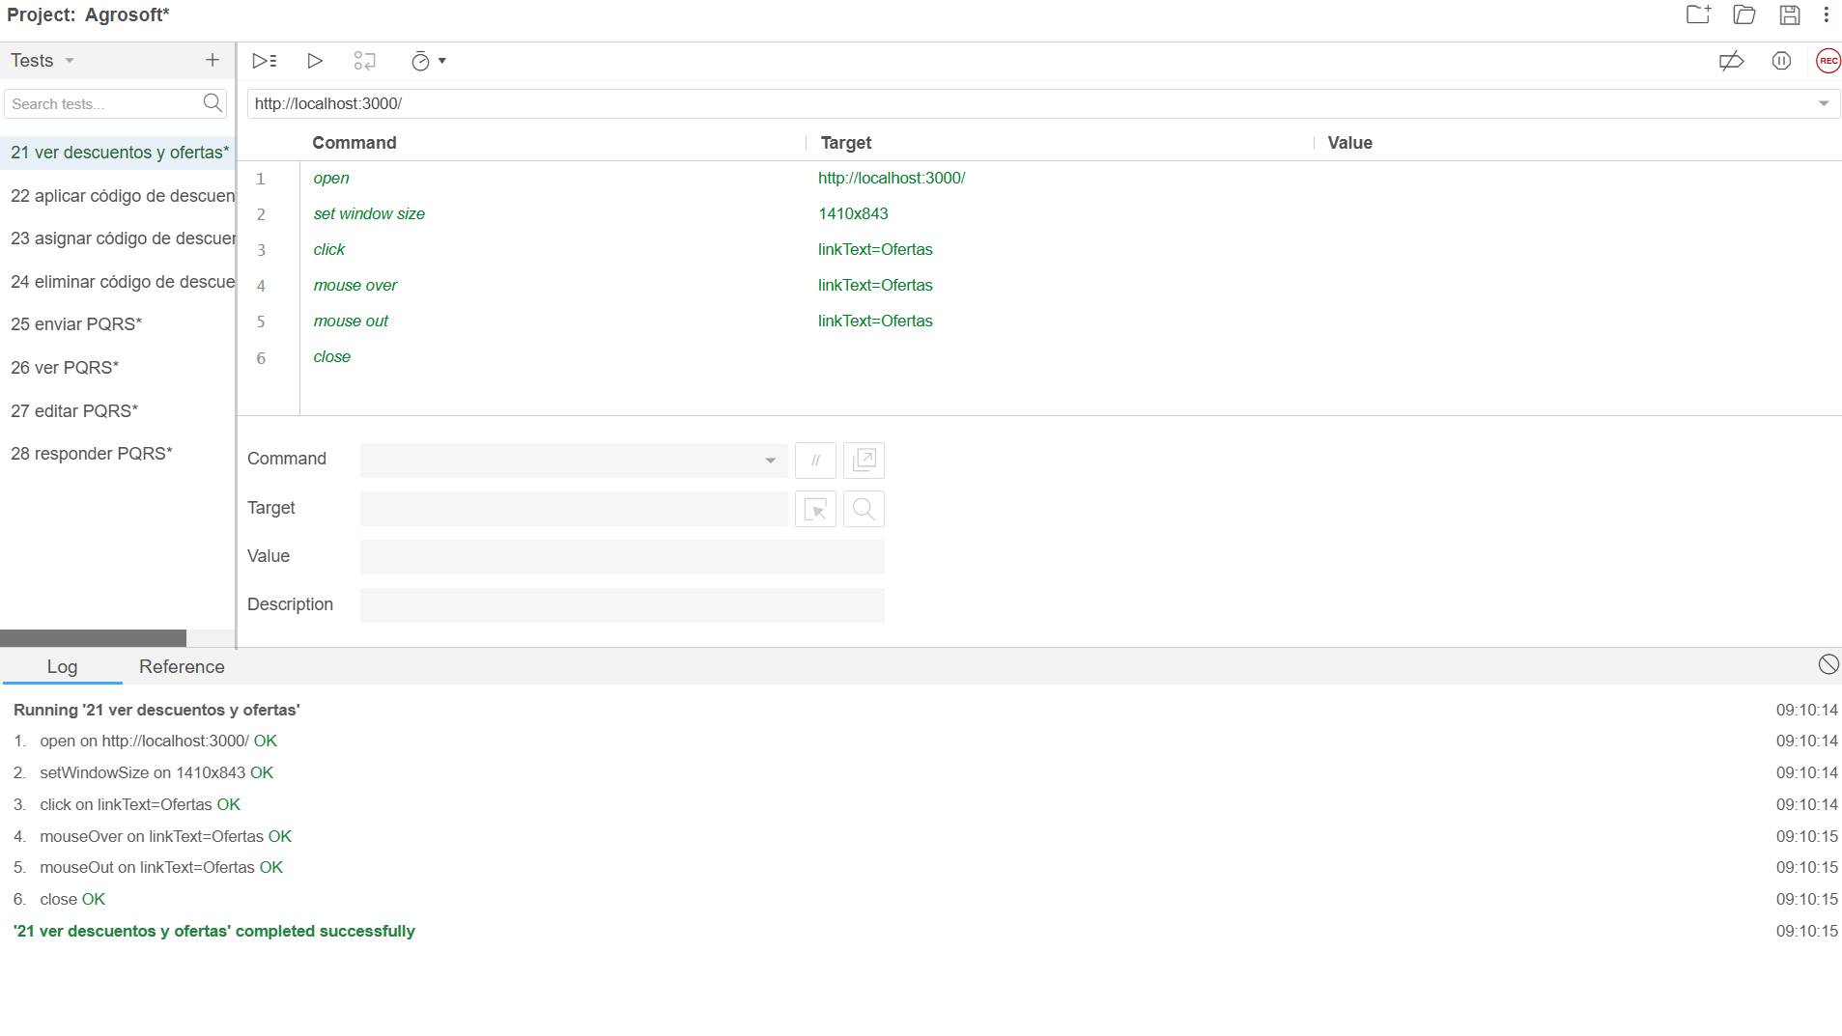
22 | 2026-02-08 | RF22 | Aplicar Código de descuento | aplicar los descuentos y ofertas disponibles | Aceptación | Aplicar código de descuento' completed successfully | Exitosa | Duvier olmos | No aplica | 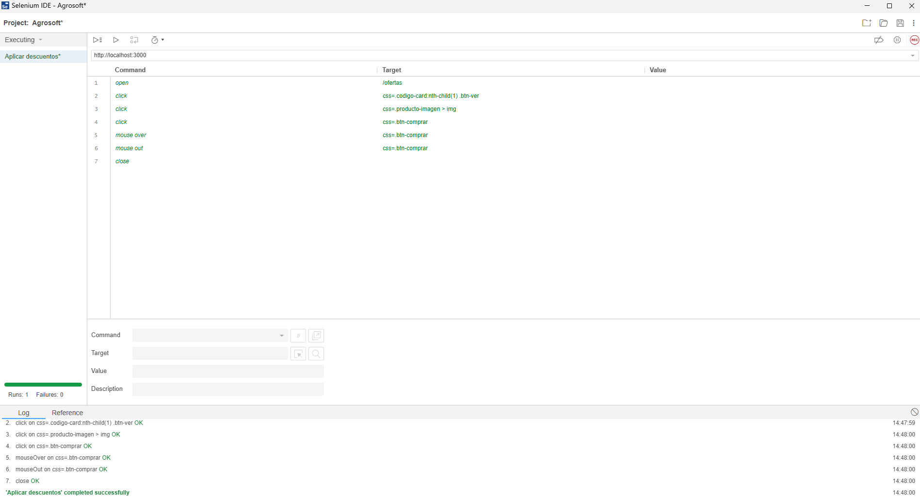
23 | 2026-02-09 | RF23 | Asignar Código de descuento | asignar códigos de descuento específicos a los productos | Aceptación | 'Asignar codigo de descuento' completed successfully | Exitosa | Duvier olmos | No aplica | 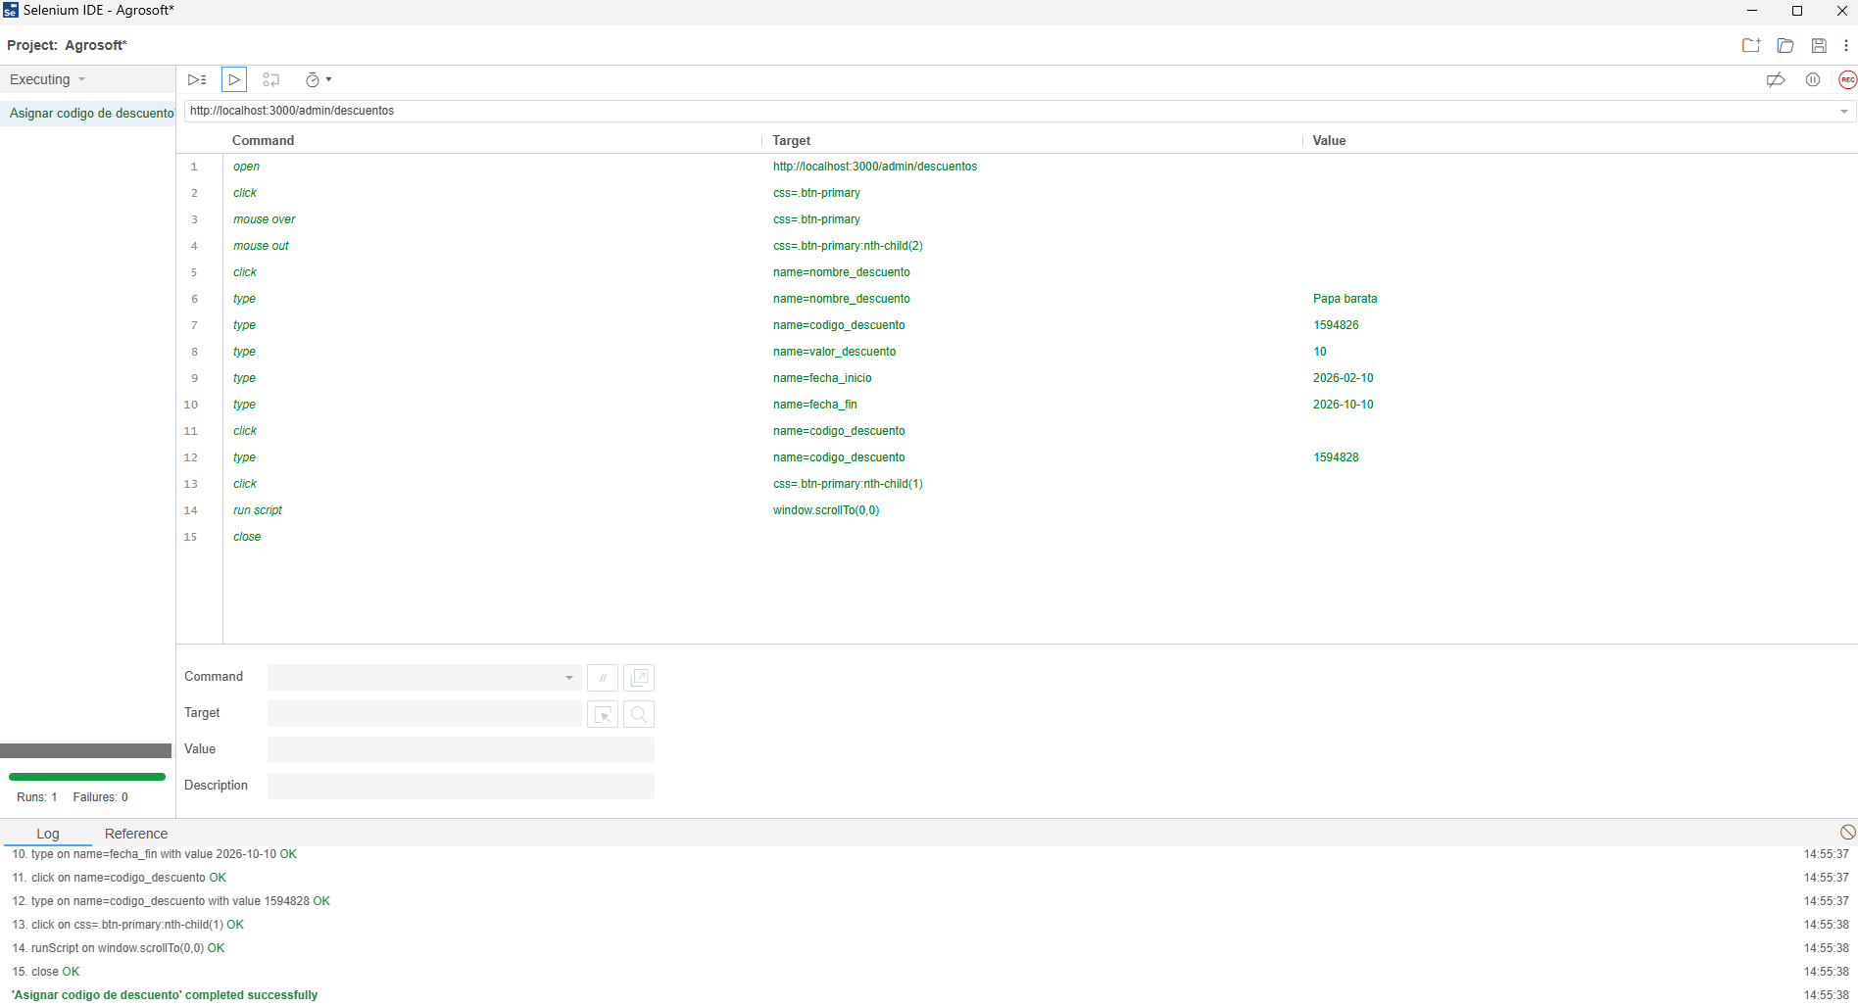
24 | 2026-02-10 | RF24 | Eliminar Código de descuento | eliminar o desactivar un código de descuento | Aceptación | complete successfully | Exitosa | Duvier olmos | No aplica | 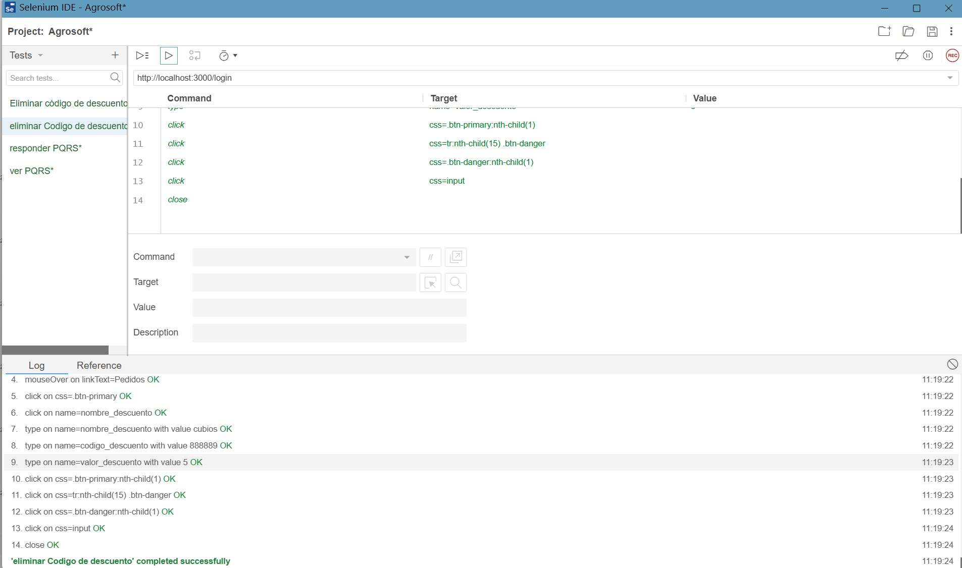
25 | 2026-02-11 | RF25 | Enviar PQRS | enviar una comunicación formal al equipo de la tienda | Aceptación | complete successfully | Exitosa | Duvier olmos | No aplica | 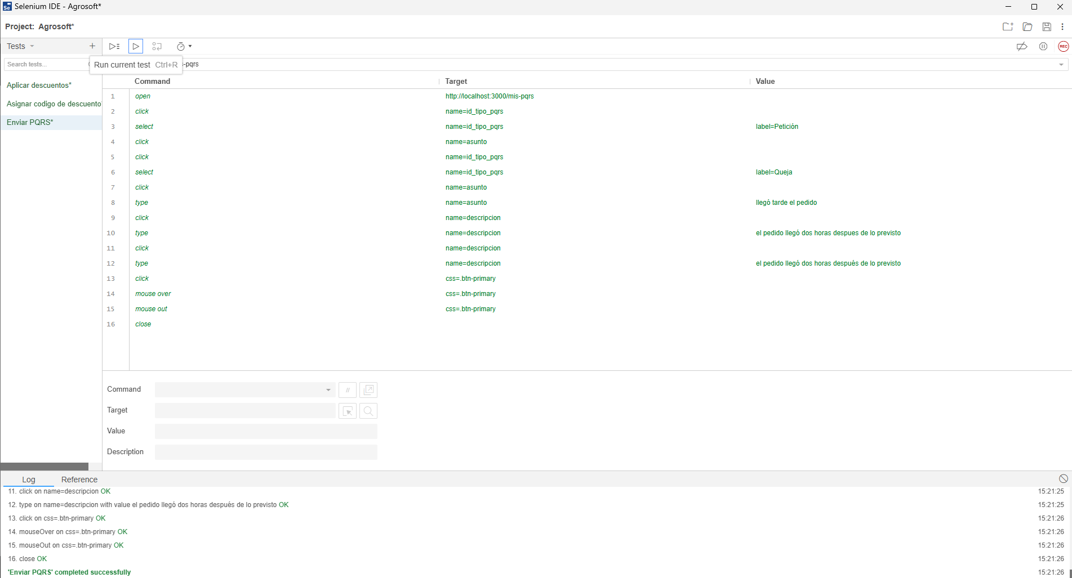
26 | 2026-02-12 | RF26 | ver PQRS | visualizar todas las peticiones, quejas, reclamos, y sugerencias | Aceptación | complete successfully | Exitosa | Duvier olmos | No aplica | 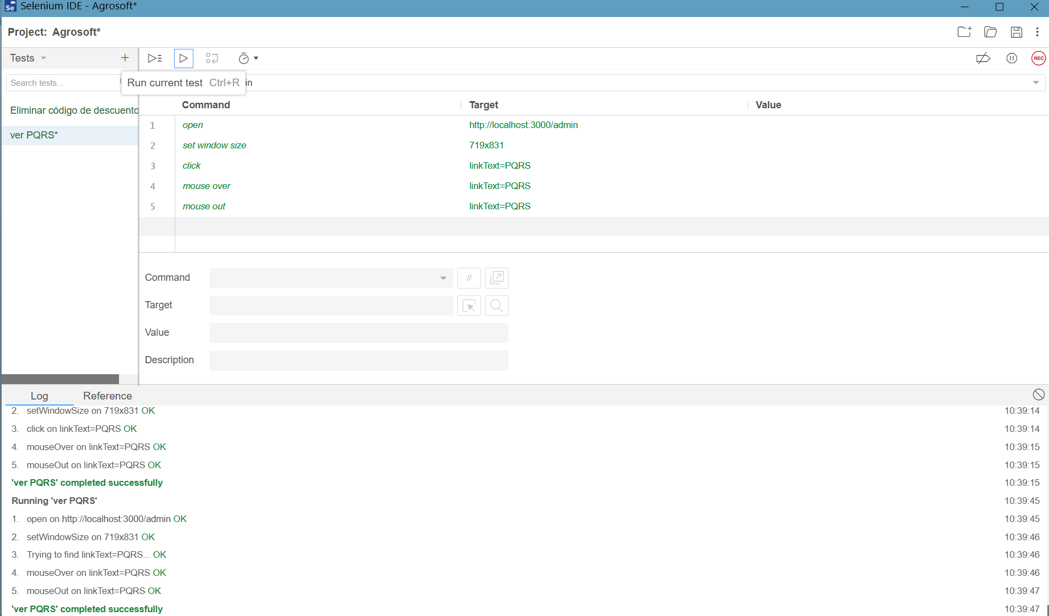
27 | 2026-02-13 | RF27 | Editar PQRS | corregir o añadir información a una PQRS | Aceptación | complete successfully | Exitosa | Duvier olmos | No aplica | 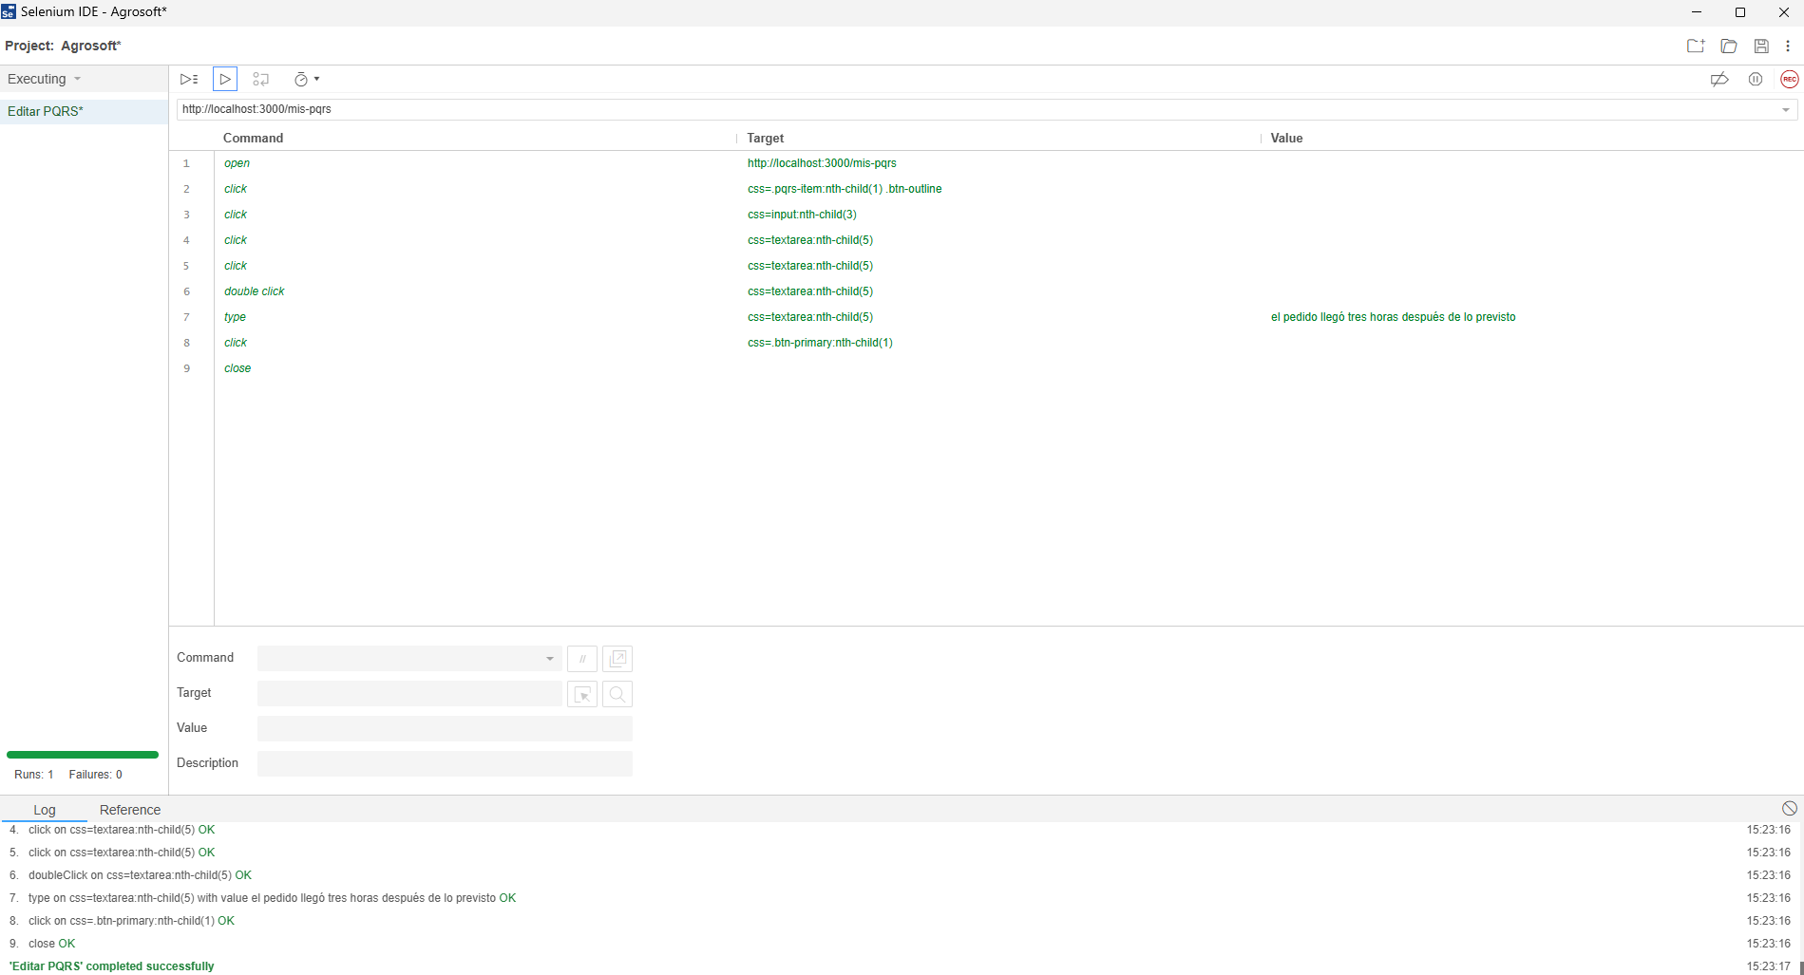
28 | 2026-02-14 | RF28 | Responder PQRS | ingresar una respuesta oficial a la PQRS y cambiar su estado | Aceptación | complete successfully | Exitosa | Duvier olmos | No aplica | 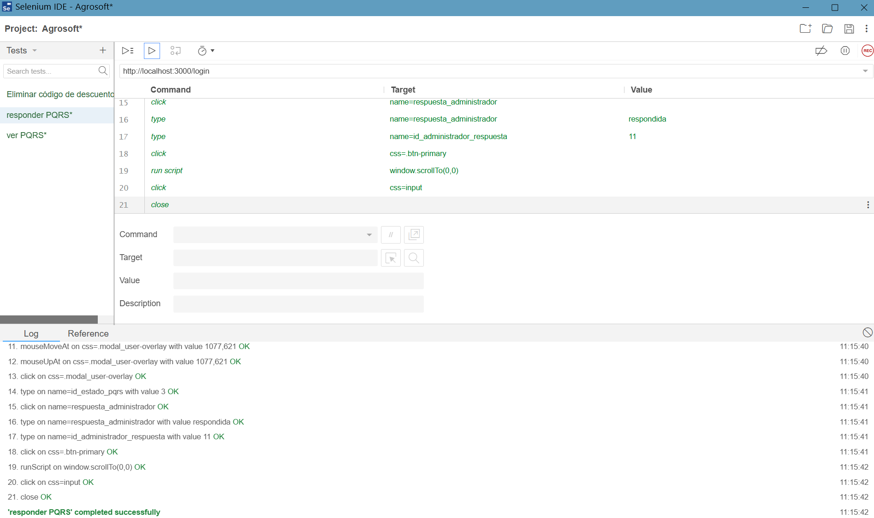
29 | 2026-02-08 | RF29 | Ver comentarios y reseñas | 1.Visualizar los comentarios y reseñas que los usuarios han dejado en cada producto. 2.Oprimir botón "Ver producto" | Aceptación | Ver comentarios y reseñas existentes exitoso. | Exitosa | Johan Ochoa Lozano | No Aplica | 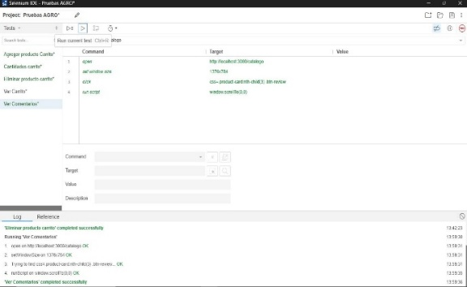
30 | 2026-02-08 | RF30 | Crear comentarios y reseñas | 1.Escribir comentarios o reseñas en cualquier producto. 2.Oprimir botón "Enviar". | Aceptación | Escribir Comentario y reseña exitoso | Exitosa | Johan Ochoa Lozano | No Aplica | 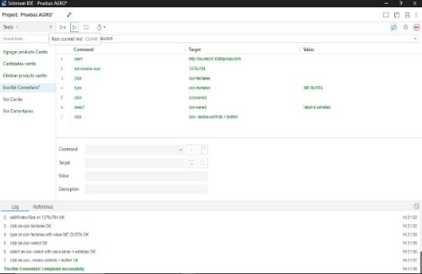
31 | 2026-02-08 | RF31 | Eliminar comentarios y reseñas | Eliminar o revertir comentarios y reseñas propias realizadas en cualquier producto. | Aceptación | eliminar comentario o sereña exitoso | Exitosa | Johan Ochoa Lozano | No Aplica | 